架構
Front-End UI : Vue3 (JavaScript)

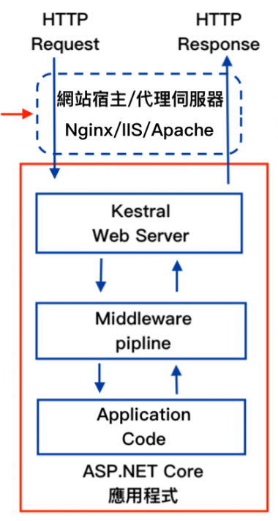

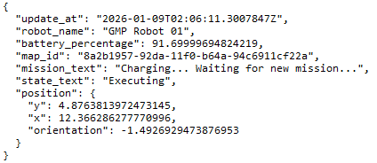

SignalR 及時訊息傳輸

Entity Framework
HttpClient WebAPI

Postgres DB
MiR 200

